Sheet1
gb350
最大出力 | 20ps/5500rpm
最大トルク | 3.0/3000rpm
レブリミット | 6000rpm
アイドリング | 1000rpm

1速 | 3.071
2速 | 1.947
3速 | 1.407
4速 | 1.1
5速 | 0.9

1次 | 2.095
2次（ | 2.5 | 前１４ リヤ ３５
前タイヤ | 100/90-19
後タイヤ | 130/80-18 | 674㎜ | 円周 | 2116

1分間のタイヤ回転数 ＝ 時速/６０＊１０００＊１０００ / タイヤ円周距離（ｍｍ）
特定時速でのエンジン回転数＝ 1分のタイヤ回転数 ＊2次 ＊1次＊変速
百以下四捨五入 ｒｏｕｎｄ（数値、－２）

155 |  |  |  |  | 5800
150 |  |  |  |  | 5600
145 |  |  |  |  | 5400
140 |  |  |  |  | 5200
135 |  |  |  |  | 5000
130 |  |  |  | 5900 | 4800
125 |  |  |  | 5700 | 4600
120 |  |  |  | 5400 | 4500
115 |  |  |  | 5200 | 4300
110 |  |  |  | 5000 | 4100
105 |  |  | 6100 | 4800 | 3900
100 |  |  | 5800 | 4500 | 3700
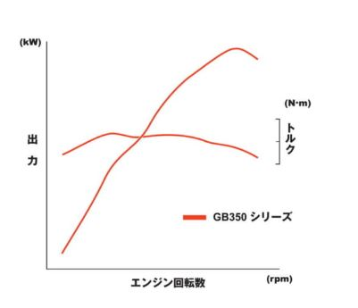
95 |  |  | 5500 | 4300 | 3500
90 |  |  | 5200 | 4100 | 3300
85 |  |  | 4900 | 3900 | 3200
80 |  |  | 4600 | 3600 | 3000
75 |  | 6000 | 4400 | 3400 | 2800
70 |  | 5600 | 4100 | 3200 | 2600
65 |  | 5200 | 3800 | 2900 | 2400
60 |  | 4800 | 3500 | 2700 | 2200
55 |  | 4400 | 3200 | 2500 | 2000
50 | 6300 | 4000 | 2900 | 2300 | 1900
45 | 5700 | 3600 | 2600 | 2000 | 1700
40 | 5100 | 3200 | 2300 | 1800 | 1500
35 | 4400 | 2800 | 2000 | 1600 | 1300
30 | 3800 | 2400 | 1700 | 1400 | 1100
25 | 3200 | 2000 | 1500 | 1100
20 | 2500 | 1600 | 1200
15 | 1900 | 1200
10 | 1300
 | 1 | 2 | 3 | 4 | 5
 | 3.071 | 1.947 | 1.407 | 1.1 | 0.9

